Worksheet
 | Alklima B.V.
 | Van Hennaertweg 29
 | 2952 CA Alblasserdam
 | NEDERLAND
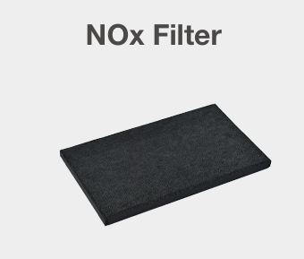
Code | P-500NF-E NOX FILTER VL-500
Product | P-500NF-E NOX FILTER VL-500

Overige gegevens
Naam |  | Waarde | Eenheid
Type toebehoren/onderdelen |  | Overig
Toebehoren |  | Ja

